界面&功能
界面相关 |  |  |  |  | 功能规则

 | 功能入口

 | 主界面【当前为示例】
1
2
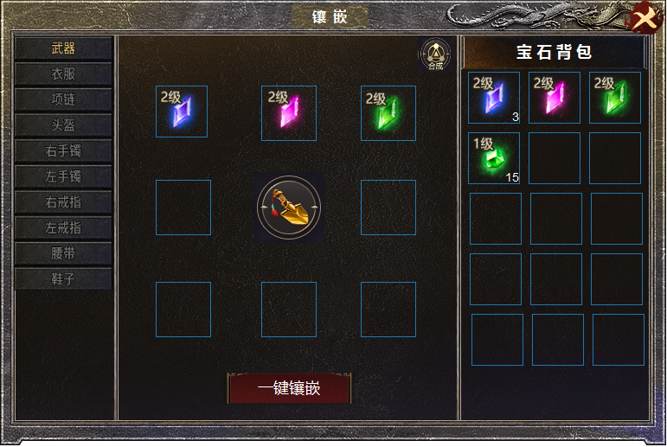
3
5

4
 |  | 1 | 标题栏 |  | 1 | 标题
 |  | 2 | 关闭按钮 |  | 2 | 关闭按钮
 |  | 3 | 页签栏有选中状态。 |  | 3 | 页签栏
 |  | 4 | 详情栏 |  |  | ▶ | 页签对应装备共有十个部件。有选中状态，首次打开默认武器。
 |  |  | ▶ | icon底框，一键镶嵌按钮。 |  | ▶ | 点击页签，右侧展开相应部位的镶嵌详情，宝石镶嵌在部位上，穿戴装备自动继承属性。
 |  | 5 | 合成按钮 |  |  | ▶ | 当装备未穿戴时，属性失效。
 |  | 6 | 宝石背包 |  | 4 | 镶嵌详情
 |  |  |  |  |  | ▶ | 装备icon及宝石icon，未穿戴装备时，点击一键镶嵌自动跳过装备位。
 |  |  |  |  |  | ▶ | 点击宝石icon,弹出TIP，宝石可以卸下，如装备未穿戴时，只可卸下不可穿戴。
 |  |  |  |  |  | ▶ | 点击一键镶嵌，宝石根据级别自动更换更优。
 |  |  |  |  |  | ▶ | 宝石共有五个品类。每个部位镶嵌对应的宝石
 |  |  |  |  | 5 | 合成按钮，点击跳转到合成界面。
 |  |  |  |  | 6 | 宝石背包
 |  |  |  |  |  | ▶ | 背包显示所有的宝石，icon右下角显示数量。如果位置是空的，点击宝石自动装配。
 |  |  |  |  |  |  | 如果是低级和同级宝石，则不装配。

6

